Hoja1
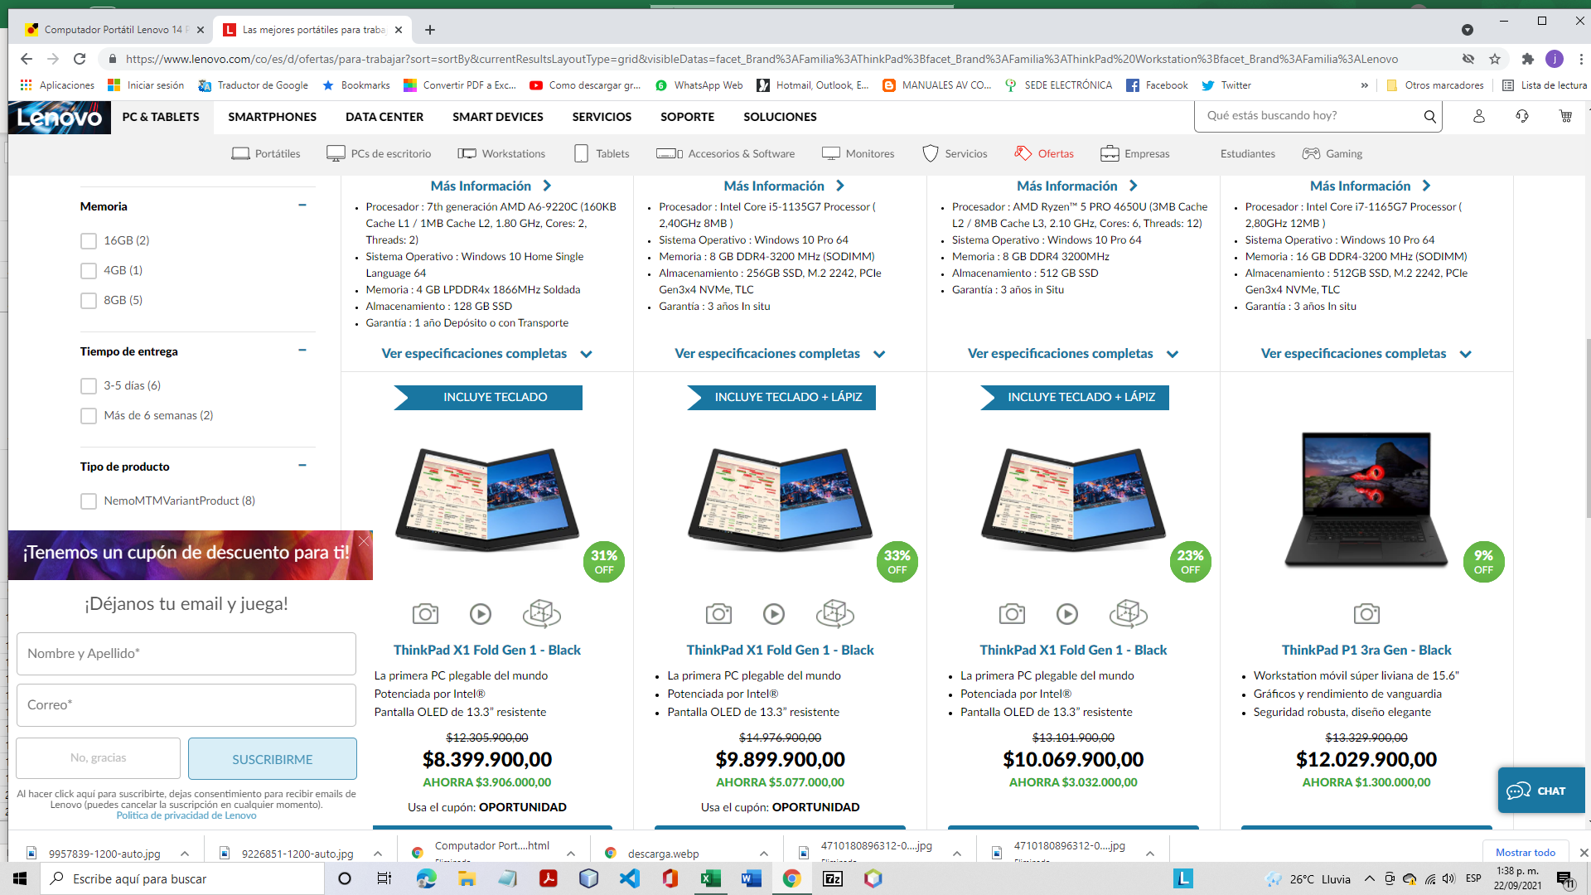
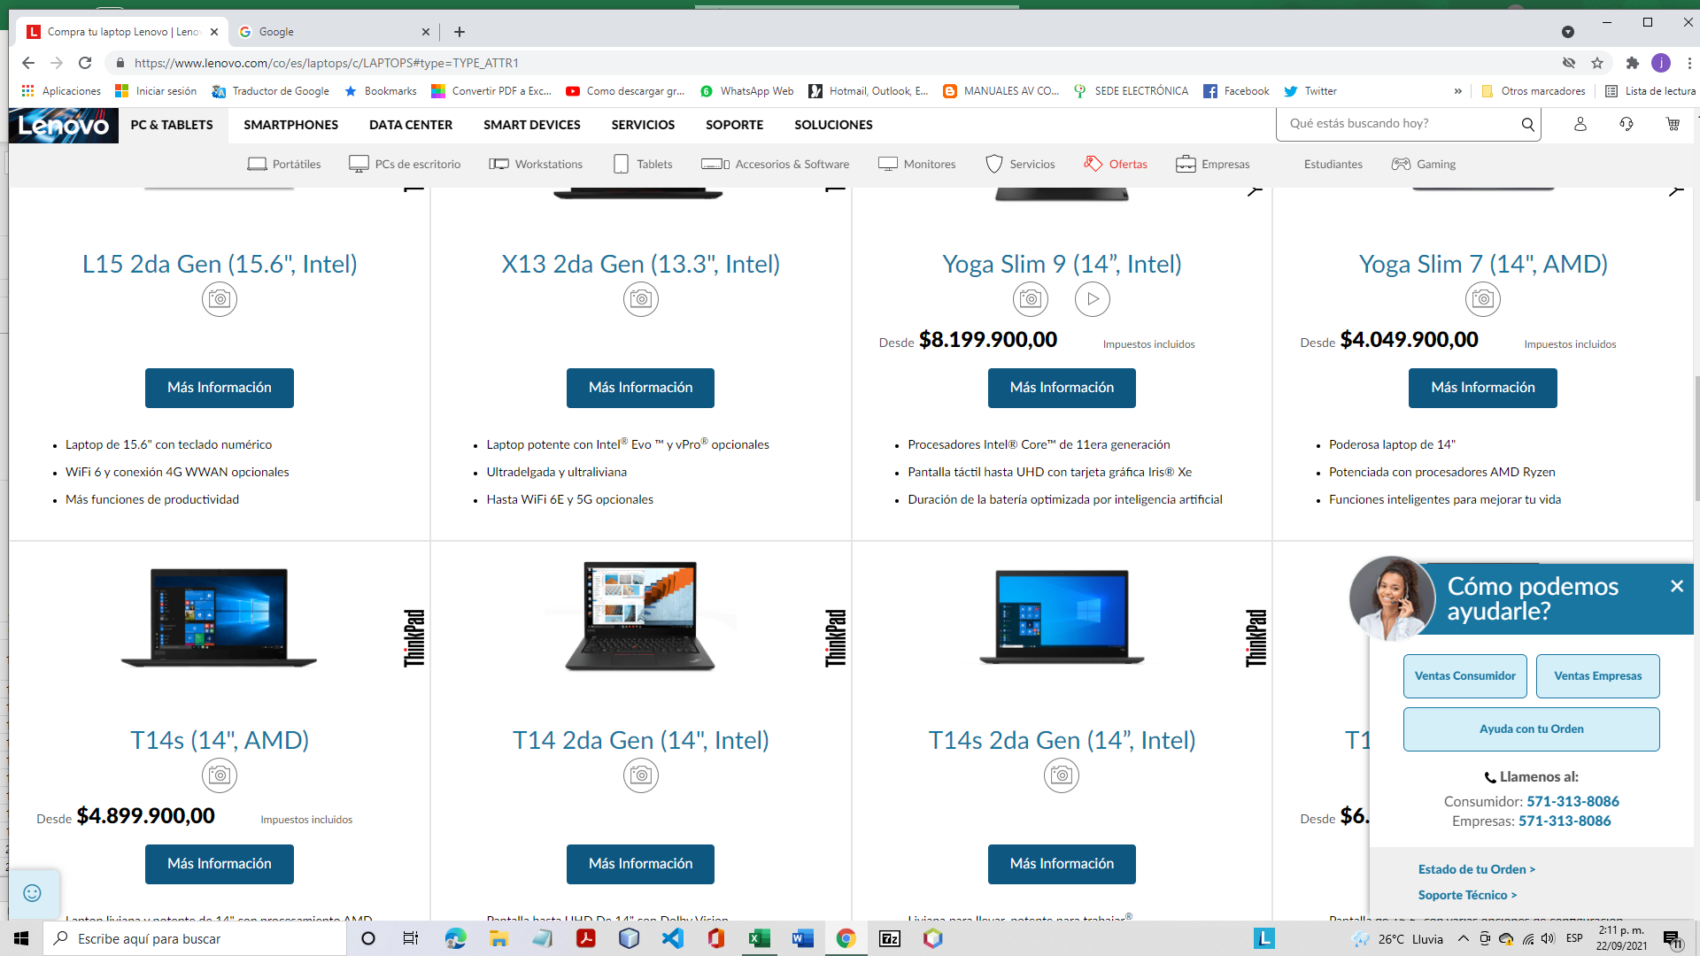
COMPUTADORES PORTATILES
FOTO | PRECIO (COLP) | TIPO | MARCA | REFERENCIA | TAMAÑO PANTALLA (Pulg) | TARJETA GRAFICA | PESO (kg) | DIMENSIONES (cm) | COLOR | SISTEMA OPERATIVO |  | DISCO DURO |  | PROCESADOR |  |  | MEMORIA RAM | CANTIDAD DE PUERTOS |  | BATERIA | FUNCIONALIDADES_VARIAS | FUENTE
 |  |  |  |  |  |  |  |  |  | Tipo | Version | Capacidad (GB) | Tipo | Marca | Referencia | Velocidad | Capacidad (GB) | USB | HDMI
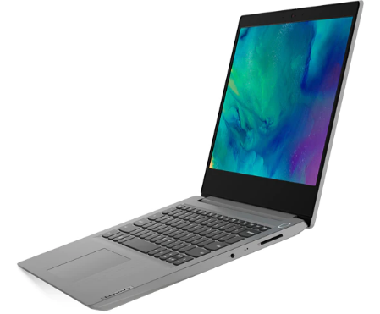 | $ 1,656,650.00 | Computador Portátil | Lenovo | NB IP S145-14IIL | 14 | Opcional | 1.50 | anch x prof x alt 32.71 x 24.1 x 1.99 | Gris platino Azul abismo Rojo cereza | Windows | 10 | 128 | SSD | Intel | Core i3 | 2.1 GHz_2C_MB 10 th generación | 8 | 3 | 1 | 2 celdas de Iones de Litio 35Wh Duración hasta 7.5 horas | Cámara WEB integrada. Lector de tarjeta micro SD Puerto Ethernet NO teclado numérico Dos altavoces Dolby Audio
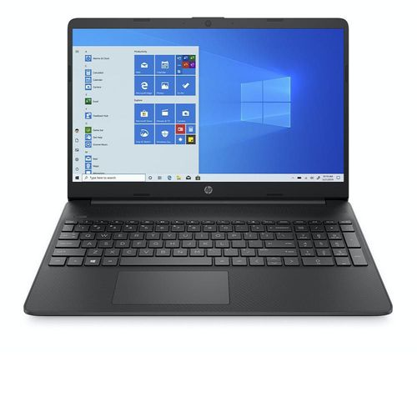 | $ 1,799,400.00 | Computador Portátil | HP | 15-ef1017la | Tamaño: 15.6 Pantalla HD 1366 x 768 con microbordes, BrightView, 220 nits, 45 % de NTSC Pantalla NO Táctil Brillo 220 nits | Integrada Gráficos AMD Radeon | 1.69 | anch x prof x alt 35.85 x 24.2 x 1.79 | Negro | Windows | 10 Home 64 | 256 | Unidad de estado sólido PCIe® NVMe™ M.2 | AMD | Ryzen 5 4500U | 2.3 GHz, velocidad de ráfaga máxima de hasta 4.0 GHz, 8 MB de caché L3 y 6 núcleos | 4 | 3, así: 1 Super Speed Tipo C 5 Gb/seg 2 Super Speed Tipo A 5 Gb/seg | 1 de 1.4b | 3 celdas de Iones de Litio 41 Wh Duración hasta 10 horas Admite carga rápida de la batería: aproximadamente un 50 % en 45 minutos | Cámara web con micrófono digital integrado. Teclado tipo isla de tamaño completo, en negro azabache, Teclado numérico. Dos altavoces. 1 lector de tarjetas SD multiformato. HP Imagepad compatible con la función multitáctil. Soporte para mousepad de precisión. 1 pin de CA inteligente. 1 combinación de auriculares y micrófono. Conectividad inalámbrica Wi-Fi y Bluetooth 4.2 Certificación Energy Star y Registro EPEAT Silver. Software incluido McAfee LiveSafe y Netflix preinstalado. 1 año de garantía limitada de hardware con soporte técnico telefónico gratuito
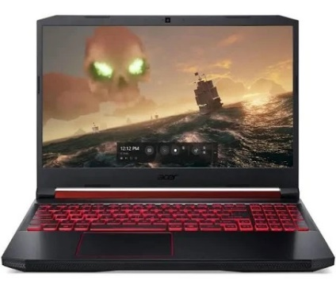 | $ 3,265,290.00 | Computador Portátil | Acer | AN515-54-5 | Tamaño: 15.6 Pantalla LED | Tarjeta Gráfica GTX1650 | 2.4 | 40.3 x 28.0 x 2.69 | Negro | Windows | 10 | 512 | SSD | Intel | Core i5 9300H | 2.4 GHz 4 núcleos 9 9 th generación | 12 | 4 | 1 | 55 Wh Duración hasta 7.0 horas | Teclado numérico
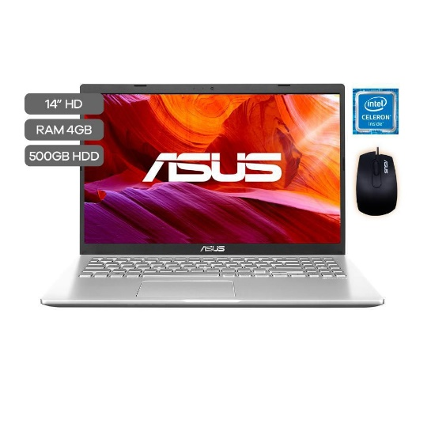 | $ 1,052,220.00 | Computador Portátil | ASUS | X409MA-BV1 | 14 | N.R. | 1.65 | N.R. | Transparent Silver Slate Grey | Windows | 10 | 500 | HDD | Intel | Celeron N4020 | 1.1 GHz | 4 | 4 | 1 | 2 celdas de Iones de Litio 32Wh | NO Teclado numérico
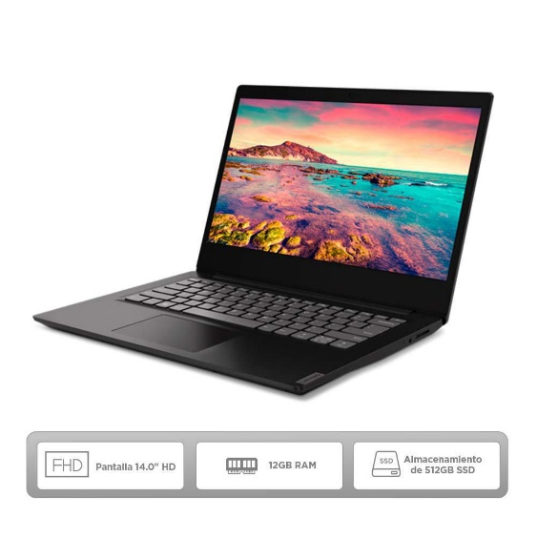 | $ 2,279,240.00 | Computador Portátil | Lenovo | 81UV009YLM | 14 | N.R. | 1.60 | N.R. | Negro | Windows | 10 | 512 | SSD | AMD | Ryzen 5 3500U | 2.1 GHz_4C_MB Generacion Serie 3000 | 12 | 3 | 1 | 2 celdas de Iones de Litio 30 Wh | Cámara WEB integrada. No Teclado numérico. Conectividad inalámbrica Wi-Fi y Bluetooth.
 | $ 2,869,900.00 | Computador Portátil | Lenovo | Yoga C740 | 15.6 FHD (táctil) 1920 x 1080 | Integrada Intel UHD Gráficos integrados | 1.90 | 35.78 x 23.53 x 1.83 | Gris acero Mica | Windows | 10 | 256 | SSD | Intel | Core i5 10210U | 1.6 GHz | 8 | 4 | NR | 3 celdas de Iones de Litio 60.3 Wh | Lector de huellas digitales Teclado numérico Cáma WEB integrada Conectividad inalámbrica Wi-Fi y Bluetooth

